Hoja1
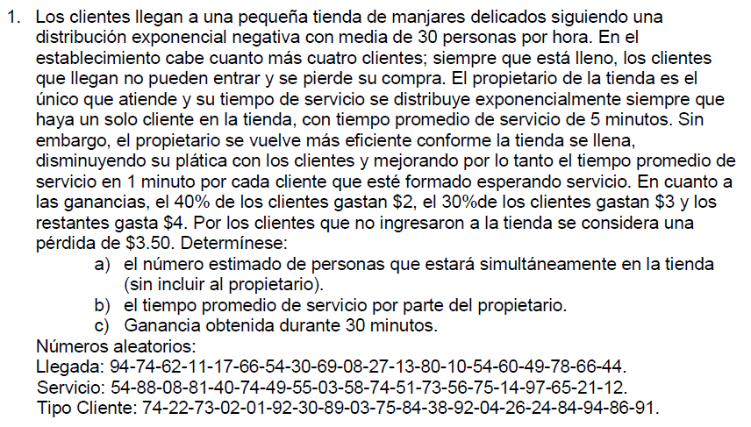

Ingresos |  | 0.5 | personas/minuto
Atencion/servicio |  | 0.2 | persona/minuto (cuando hay un cliente)
Atencion/servicio |  | 1 | persona/minuto (cuando hay mas de un cliente)
Perdida |  | 3.50

Distribucion de probabilidad de ingresos
Ingresos | Probabilidad |  | Prob. Acumuladas | ">="rango inferior | "<"rango superior
3 | 30% |  | 0.30 | 0.00 | 29.99%
4 | 30% |  | 0.60 | 30% | 59.99%
2 | 40% |  | 1.00 | 60% | 99.99%

 |  |  |  |  |  | Tiempo de atencion | Tiempo de atencion
Nº de clientes |  | Rllegada | min entre llegadas | Tiempo de llegada | Rservicio | si tam fila<1 persona | si tam fil>1 persona | Inicio de atencion | Tiempo de salida | Tamaño de cola | Tiempo de espera | Tiempo en sistema | RTC | Gasto de cliente | Cola = 4 | Perdida | Ganancia acum.
1 |  | 0.94 | 5.63 | 5.63 | 0.54 | 3.88 | 0.78 | 5.6 | 9.5 | 0 | 0.00 | 3.88 | 0.74 | $ 2.00 | no | 0 | $ 2.00
2 |  | 0.74 | 2.69 | 8.32 | 0.88 | 10.60 | 2.12 | 9.5 | 11.6 | 1 | 1.19 | 3.31 | 0.22 | $ 3.00 | no | 0 | $ 5.00
3 |  | 0.62 | 1.94 | 10.26 | 0.08 | 0.42 | 0.08 | 11.6 | 11.7 | 1 | 1.37 | 1.46 | 0.73 | $ 2.00 | no | 0 | $ 7.00
4 |  | 0.11 | 0.23 | 10.49 | 0.81 | 8.30 | 1.66 | 11.7 | 13.4 | 2 | 1.22 | 2.88 | 0.02 | $ 3.00 | no | 0 | $ 10.00
5 |  | 0.17 | 0.37 | 10.86 | 0.40 | 2.55 | 0.51 | 13.4 | 13.9 | 3 | 2.51 | 3.02 | 0.01 | $ 3.00 | no | 0 | $ 13.00
6 |  | 0.66 | 2.16 | 13.02 | 0.74 | 6.74 | 1.35 | 13.9 | 15.2 | 2 | 0.87 | 2.21 | 0.92 | $ 2.00 | no | 0 | $ 15.00
7 |  | 0.54 | 1.55 | 14.57 | 0.49 | 3.37 | 0.67 | 15.2 | 15.9 | 1 | 0.66 | 1.33 | 0.30 | $ 4.00 | no | 0 | $ 19.00
8 |  | 0.30 | 0.71 | 15.29 | 0.55 | 3.99 | 0.80 | 15.9 | 16.7 | 1 | 0.62 | 1.42 | 0.89 | $ 2.00 | no | 0 | $ 21.00
9 |  | 0.69 | 2.34 | 17.63 | 0.03 | 0.15 | 0.03 | 16.7 | 16.9 | 0 | -0.92 | -0.77 | 0.03 | $ 3.00 | no | 0 | $ 24.00
10 |  | 0.08 | 0.17 | 17.80 | 0.58 | 4.34 | 0.87 | 16.9 | 21.2 | 0 | -0.94 | 3.40 | 0.75 | $ 2.00 | no | 0 | $ 26.00
11 |  | 0.27 | 0.63 | 18.42 | 0.74 | 6.74 | 1.35 | 21.2 | 22.5 | 1 | 2.77 | 4.12 | 0.84 | $ 2.00 | no | 0 | $ 28.00
12 |  | 0.13 | 0.28 | 18.70 | 0.51 | 3.57 | 0.71 | 22.5 | 23.3 | 2 | 3.84 | 4.55 | 0.38 | $ 4.00 | no | 0 | $ 32.00
13 |  | 0.80 | 3.22 | 21.92 | 0.73 | 6.55 | 1.31 | 23.3 | 24.6 | 2 | 1.33 | 2.64 | 0.92 | $ 2.00 | no | 0 | $ 34.00
14 |  | 0.10 | 0.21 | 22.13 | 0.56 | 4.10 | 0.82 | 24.6 | 25.4 | 3 | 2.43 | 3.25 | 0.04 | $ 3.00 | no | 0 | $ 37.00
15 |  | 0.54 | 1.55 | 23.69 | 0.75 | 6.93 | 1.39 | 25.4 | 26.8 | 2 | 1.70 | 3.08 | 0.26 | $ 3.00 | no | 0 | $ 40.00
16 |  | 0.60 | 1.83 | 25.52 | 0.14 | 0.75 | 0.15 | 26.8 | 26.9 | 1 | 1.25 | 1.40 | 0.24 | $ 3.00 | no | 0 | $ 43.00
17 |  | 0.49 | 1.35 | 26.86 | 0.97 | 17.53 | 3.51 | 26.9 | 30.4 | 1 | 0.06 | 3.56 | 0.84 | $ 2.00 | no | 0 | $ 45.00
18 |  | 0.78 | 3.03 | 29.89 | 0.65 | 5.25 | 1.05 | 30.4 | 31.5 | 1 | 0.53 | 1.58 | 0.94 | $ 2.00 | no | 0 | $ 47.00
19 |  | 0.66 | 2.16 | 32.05 | 0.21 | 1.18 | 0.24 | 31.5 | 31.7 | 0 | -0.57 | -0.34 | 0.86 | $ 2.00 | no | 0 | $ 49.00
20 |  | 0.44 | 1.16 | 33.21 | 0.12 | 0.64 | 0.13 | 31.7 | 31.8 | 0 | -1.50 | -1.37 | 0.91 | $ 2.00 | no | 0 | $ 51.00

Tiempo promedio: |  |  | 2.8
Tamaño promedio: |  |  | 1.3

